Sheet2
项目需求书
一、项目概况
项目名称：万宁市中医院120急救服、病号服及床上用品等物资采购项目
项目地址：万宁市中医院
项目预算金额：人民币191482元（采购具体数量和规格将根据实际需求确定，因采购量无法提前明确，此金额仅供参考）
二、采购需求
清单
序号 | 品名 | 单位 | 规格 | 数量 | 控制单价 | 控制价合计 | 材质（面料） | 单价报价 （下浮X%） | 总价报价 （下浮X%） | 参考图
1 | 病号服 | 套 | S/M/L/XL/XXL/XXXL/XXXXL | 230 | 98 | 22540 |  |  |  | 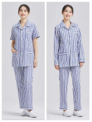
2 | 床上用品三件套 | 套 |  | 160 | 244.33 | 39092.8 |  |  |  | 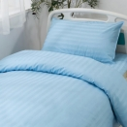
3 | 被套 | 件 | 约：220*160 | 60 | 48.67 | 2920.2
4 | 被芯 | 件 | 约：220*150 | 160 | 123 | 19680
5 | 枕芯 | 个 | 约：44*70 | 230 | 58 | 13340
6 | 床笠（床笠带孔） | 件 | 约：180～220*60～140 | 215 | 108 | 23220 |  |  |  | 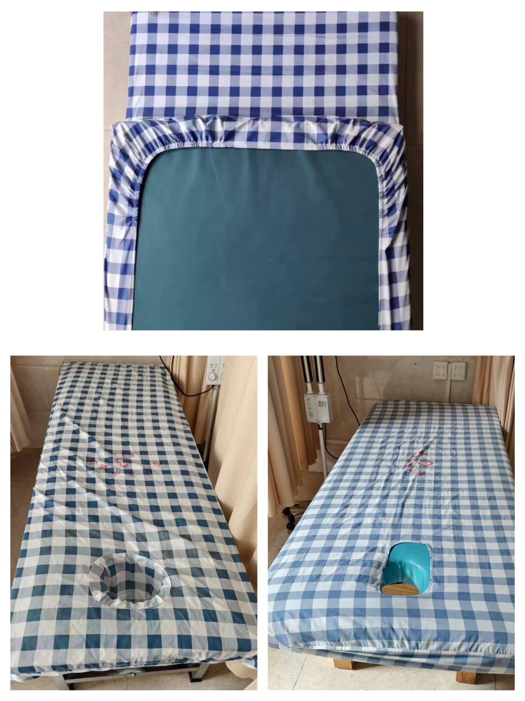
7 | 120急救服短袖上衣 | 件 | S/M/L/XL/XXL/XXXL/XXXXL | 90 | 160 | 14400 |  |  |  | 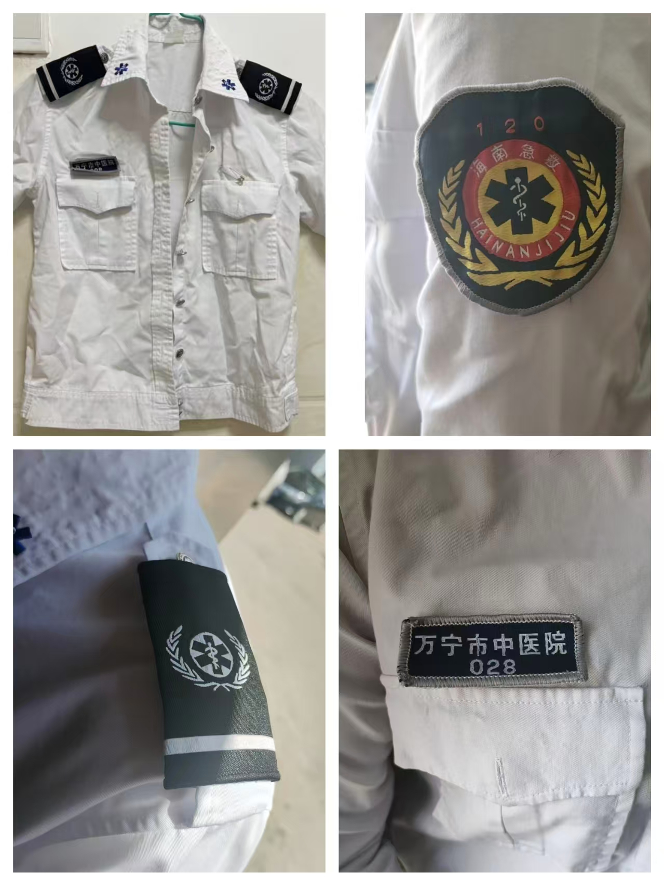
8 | 120急救服长袖上衣 | 件 | S/M/L/XL/XXL/XXXL/XXXXL | 90 | 173 | 15570 |  |  |  | 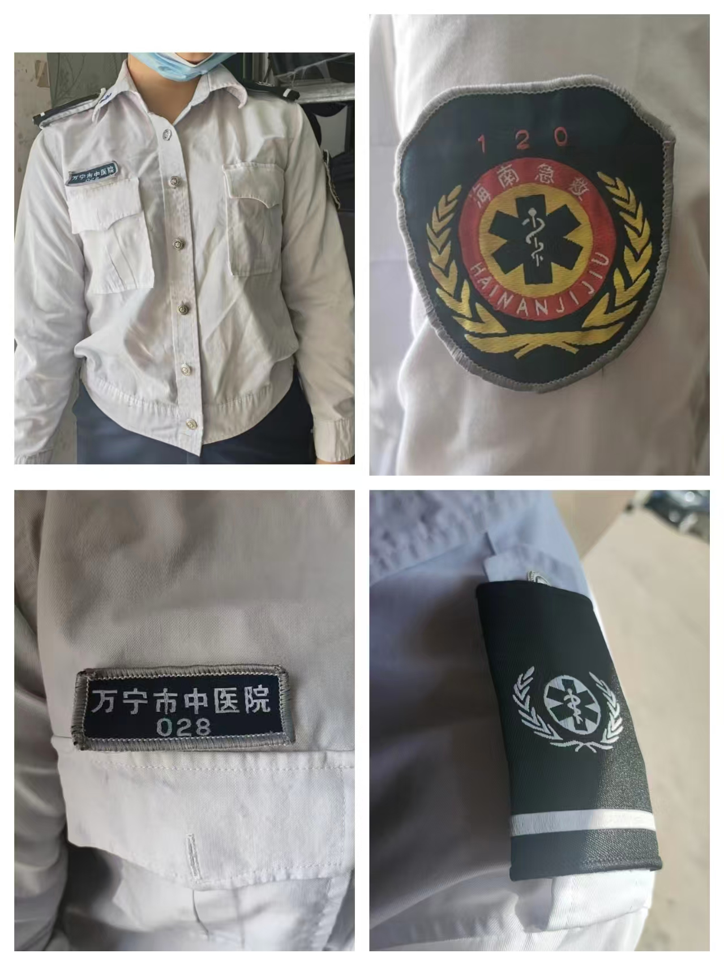
9 | 120急救服裤子（夏装） | 件 | S/M/L/XL/XXL/XXXL/XXXXL | 100 | 223 | 22300
10 | 120急救服外套 | 件 | S/M/L/XL/XXL/XXXL/XXXXL | 45 | 253 | 11385
11 | 布草袋 | 个 | 高130*宽120*底60（方型） | 50 | 140.67 | 7033.5 |  |  |  | 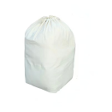
合计 |  |  |  |  |  | 191481.5 |  |  | 0
三、总体要求
1.供应商须采用控制价下浮方式报价，报价不得高于控制价，否则按无效报价处理。（同时填写下浮率及合计金额）
2.所有产品须符合国家医用纺织品相关标准及卫生安全规范，环保无毒、无异味，耐氯漂、耐高温高压洗涤，不易变形、褪色、起球。
3.面料需透气亲肤、吸湿排汗，具备抗菌、防静电性能，适配中医院临床诊疗及120急救户外作业的使用场景。
4.尺寸、颜色、标识按医院标准执行，投标须提供样品，最终以医院确认的样品为准。
5.供应商响应的货物品牌经采购人使用如出现不适用或产品质量过低等情况，供应商应按照中标价格更换为适用或质量更高的品牌产品。
6.质保期内非人为损坏免费更换。
7.参与人所报单价不得隐藏额外收费项，如物流、前期现场勘查、工时、货到安装等，否则按无效报价处理。
8.货物质保期至少为1年，自所有货物交货完毕并验收合格之日起计算。质保期内，如发生质量问题，采购人可选择退货或换货，由此产生的一切费用由供应商承担，并从货物正常使用或更换当日起重新计算质保期。
四、验收要求
1.面料成分、色牢度、缩水率、抗菌性能须符合医用标准。
2.交货时须提供面料检测报告。
3.按样品及需求清单验收，不合格无条件退换。

